画面イメージ
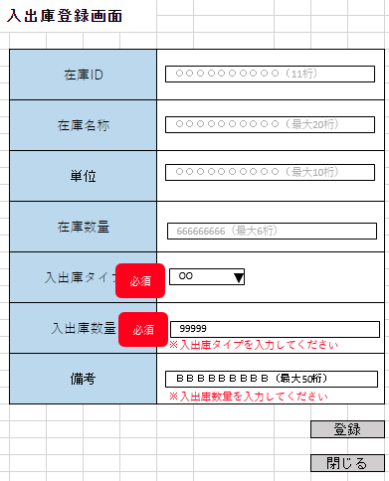
詳細設計書 | 論理名称 | K001 | システムID | KS | 改訂日 | 2023-05-02
 | 物理名称 | 入出庫登録 | システム名称 | 入出庫登録システム | 改訂者 | 篠﨑

画面イメージ

IO関連
詳細設計書 |  | 論理名称 |  | K001 |  |  | システムID | KS |  | 改訂日 | 2023-05-02
 |  | 物理名称 |  | 入出庫登録 |  |  | システム名称 | 入出庫登録システム |  | 改訂者 | 篠﨑

I/O関連図

入出庫情報
登録ボタン
在庫情報
 |  |  |  | 参照 |  |  |  |  | 追加ボタン
在庫情報

もう一度確認してください

パラメータ一覧
No | 論理名称 |  | 物理名称 |  | I/O | 備考
1 | 在庫商品ID |  | id |  | I
2
3
4
5
6
7
8
9
テーブル一覧
No | 論理名称 |  | 物理名称 |  | I/O | 備考
1 | 在庫情報 |  | t_stock |  | I/O
2 | 入出庫情報 |  | t_stock_io |  | I/O
3 | 単位マスタ |  | m_unit |  | O
4
5
6
7
8
9
ファイル一覧
No | 論理名称 |  | 物理名称 |  | I/O | 備考
1
2
3
4
5
6
7
8
9

画面項目
詳細設計書 |  |  | 論理名称 |  | K001 |  |  | システムID | KS |  | 改訂日 |  | 2023-05-02
 |  |  | 物理名称 |  | 入出庫登録 |  |  | システム名称 | 入出庫登録システム |  | 改訂者 |  | 篠﨑

画面項目
No | 項目名称 | 分類 |  | 必須 |  | 桁数 | 初期値 | テーブル |  | フィールド |  | 備考
1 | 在庫ID | label |  |  |  | 11 | 自動採番 | 在庫情報 |  | 在庫商品ID
2 | 在庫名称 | label |  |  |  | 20 | 空白 | 在庫情報 |  | 在庫商品名称
3 | 単位 | label |  |  |  | 10 | 空白 | 在庫情報 |  | 単位ID
4 | 在庫数量 | label |  |  |  | 6 | 空白 | 在庫情報 |  | 在庫数量
5 | 入出庫タイプ | dropDown |  | 〇 |  | - | 空白 | 入出庫情報 |  | 入出庫タイプID
6 | 入出庫数量 | Text |  | 〇 |  | 3 | 空白 | 入出庫情報 |  | 入出庫数量
7 | 備考 | textArea |  |  |  | 200 | 空白 | 入出庫情報 |  | 備考
8 | 登録 | button |  |  |  | - | - | - |  | -
9 | 閉じる | button |  |  |  | - | - | - |  | -
10
11
12
13
14
もう一度確認してください
15
16
17
18
19
20
21
22
23
24
25
26
27
28
29
30
31
32
33
34
35
36
37
38
39
40
41
42
43
44
45
46
47
48
49

